Left Click

107,25
108,26
15,18
16,17
14,18
14,19
15,19
15,19
14,19
14,20
16,19
16,21
15,20
15,19
14,20
15,29
59,46
69,54
58,46
51,38
48,33
46,30
41,30
46,28
50,26
47,25
46,25
44,25
42,24
40,30
43,40
40,41
37,45
34,48
29,47
27,46
30,75
25,69
21,66
18,59
21,57
22,53
21,47
20,46
25,41
25,41
37,55
125,102
231,170
339,196
316,232
323,261
297,267
321,246
305,227
279,224
277,192
238,163
355,190
375,194
524,229
590,270
564,295
546,383
499,387
515,380
528,330
509,275
485,233
478,223
469,198
417,184
449,154
449,147
440,136
418,122
412,113
402,108
386,96
356,99
335,95
331,85
310,84
289,81
260,79
249,79
224,74
202,72
172,72
147,71
128,71
101,71
82,75
70,70
70,69
76,71
80,69
92,71
99,69
106,72
119,70
117,68
125,68
123,60
127,64
126,61
128,62
127,63
124,60
127,60
139,63
124,58
120,59
119,62
116,57
118,57
118,55
117,53
114,51
113,51
113,55
113,49
111,48

Right Click
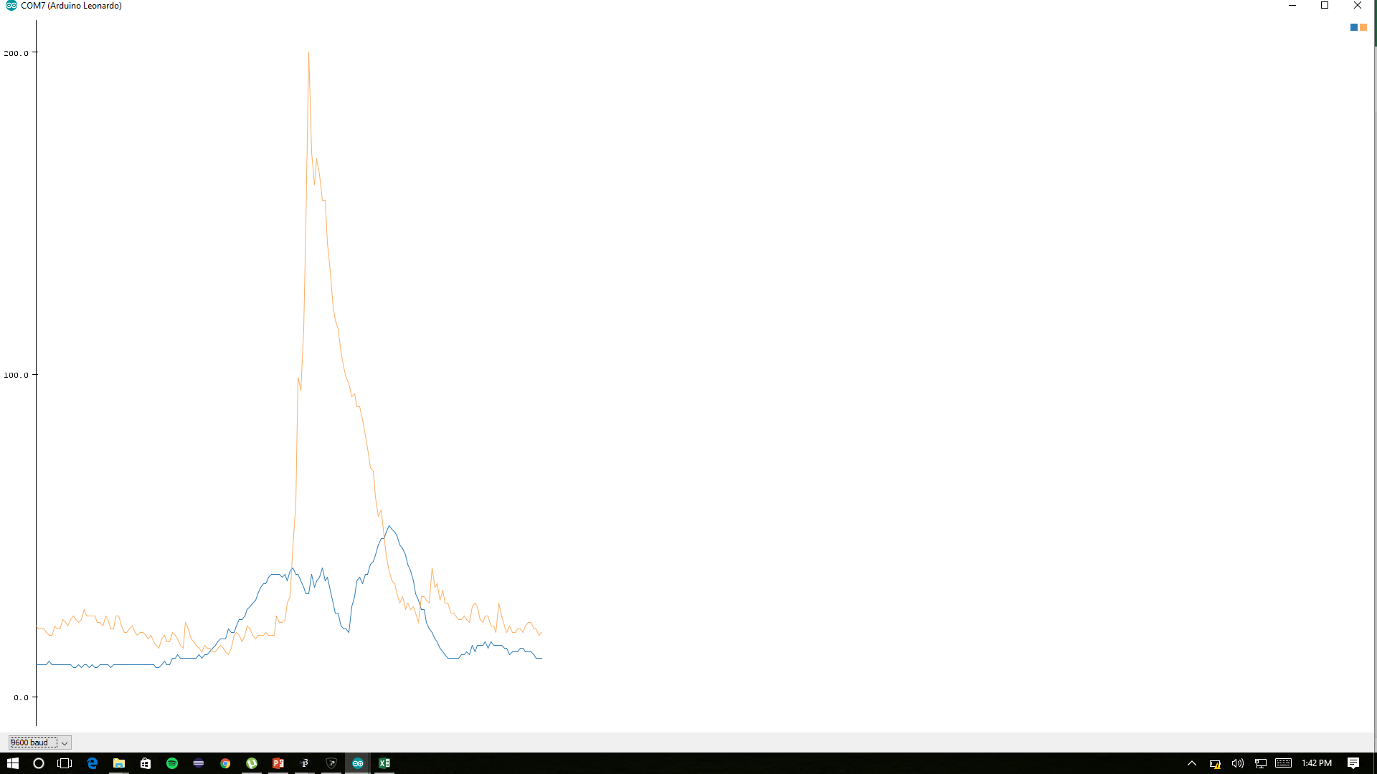
11,21
11,27
30,26
31,25
32,25
33,28
32,26
32,26
31,26
31,25
30,24
31,26
29,25
31,28
31,25
30,24
31,22
30,24
30,23
28,22
27,21
26,20
25,22
24,21
23,21
23,20
23,22
22,23
22,24
21,22
22,22
21,21
20,23
20,23
19,23
19,23
18,21
18,21
19,22
19,24
19,23
19,23
19,22
19,23
17,23
17,22
16,23
16,25
15,22
14,23
13,21
13,19
13,19
12,18
12,23
12,21
12,21
11,24
11,22
10,22
10,20
10,24
10,23
10,21
10,23
10,21
10,22
10,22
9,22
9,22
9,21
9,20
10,21
9,20
10,20
9,19
9,20
9,22
9,20
11,22
11,20
11,25
11,25
11,23
11,25
10,23
11,22
12,20
11,20
11,20
11,20
11,22
11,22
10,23
10,23
11,21
11,21
11,19
10,19
10,18
11,17
10,20
10,22
10,22
10,20
11,19
11,20
11,23
10,20
10,18
10,16
11,17
11,16
11,15
10,17
10,20
10,22
9,19
10,20
9,18
10,21
10,23
10,23
10,21
9,19
10,18
10,18
10,17
9,19
9,17
9,16
9,15
9,15
10,16
10,16
9,17
10,18
10,18
10,20
10,23
10,22
11,24
11,28
12,60
19,118
31,194
44,228
48,272
54,289
54,272
62,251
66,218
68,193
90,166
266,148
327,136
454,137
476,167
435,179
388,190
364,191
356,188
349,187
339,178
331,160
326,166
319,155
309,139
297,134
283,118
273,112
258,97
243,83
227,71
209,58
193,50
175,44
157,40
140,37
121,35
103,33
86,32
68,32
52,32
42,36
39,33
43,36
46,36
51,38
58,36
62,34
66,36
67,33
71,35
73,34
74,32
74,30
75,36
76,32
74,32
72,30
72,32
72,31
71,32
69,30

Double Click

15,19
15,20
9,39
10,40
10,44
9,48
9,42
9,44
10,36
9,33
10,34
10,32
9,30
9,37
10,37
10,37
9,38
9,37
10,37
10,37
10,36
10,35
10,35
10,35
10,36
10,35
10,35
10,34
10,35
10,32
10,30
10,32
10,31
9,32
10,40
10,36
10,37
10,35
10,36
10,41
10,37
10,33
9,36
10,37
9,35
10,38
9,36
10,32
9,36
9,39
9,36
10,43
10,39
10,44
10,43
9,40
10,42
9,39
10,39
9,35
10,42
10,40
10,43
10,47
10,44
9,38
10,39
9,43
9,42
9,38
10,36
10,37
10,37
10,39
9,37
10,33
9,34
10,34
10,36
10,33
10,37
10,36
10,50
10,53
10,52
10,63
10,80
10,79
33,87
176,140
254,145
313,159
258,177
209,182
227,236
261,256
313,279
345,339
311,296
412,280
473,274
416,249
475,275
452,277
372,260
438,294
382,267
354,280
316,279
282,274
266,242
243,233
223,217
199,206
178,216
156,207
133,186
111,169
90,162
70,148
56,133
47,123
47,115
52,100
54,92
59,90
65,83
71,74
72,65
76,62
80,55
80,55
80,60
81,65
81,56
81,49
80,66
80,59
77,53
76,44
75,60
74,48
74,45
73,38
73,34
71,43
69,44
69,42
67,39
66,36
65,39
64,38
62,35
61,34
60,35
59,36
58,38
56,38
56,35
54,33
54,32
53,38
51,34
50,31
49,30
48,29
48,27
47,28
48,32
47,30
46,36
44,39
43,35
42,36
44,33
42,34
42,30
41,40
41,35
39,40
39,34
38,31
38,30
38,30
37,28
36,28
35,26
35,25
34,25
34,26
32,27
35,27
32,28
33,26
33,25
33,23
32,28
30,30
30,33
30,37
30,38
29,39
29,37
29,33
30,29
28,28
28,31
28,34
27,30
26,31
26,33
25,31
26,29
24,28
24,31
25,29
26,31
24,29
25,27
24,27
24,26
23,27
23,29
24,28
23,25
22,30
22,28
21,27
20,26
19,27
19,26
18,26
18,

Grab
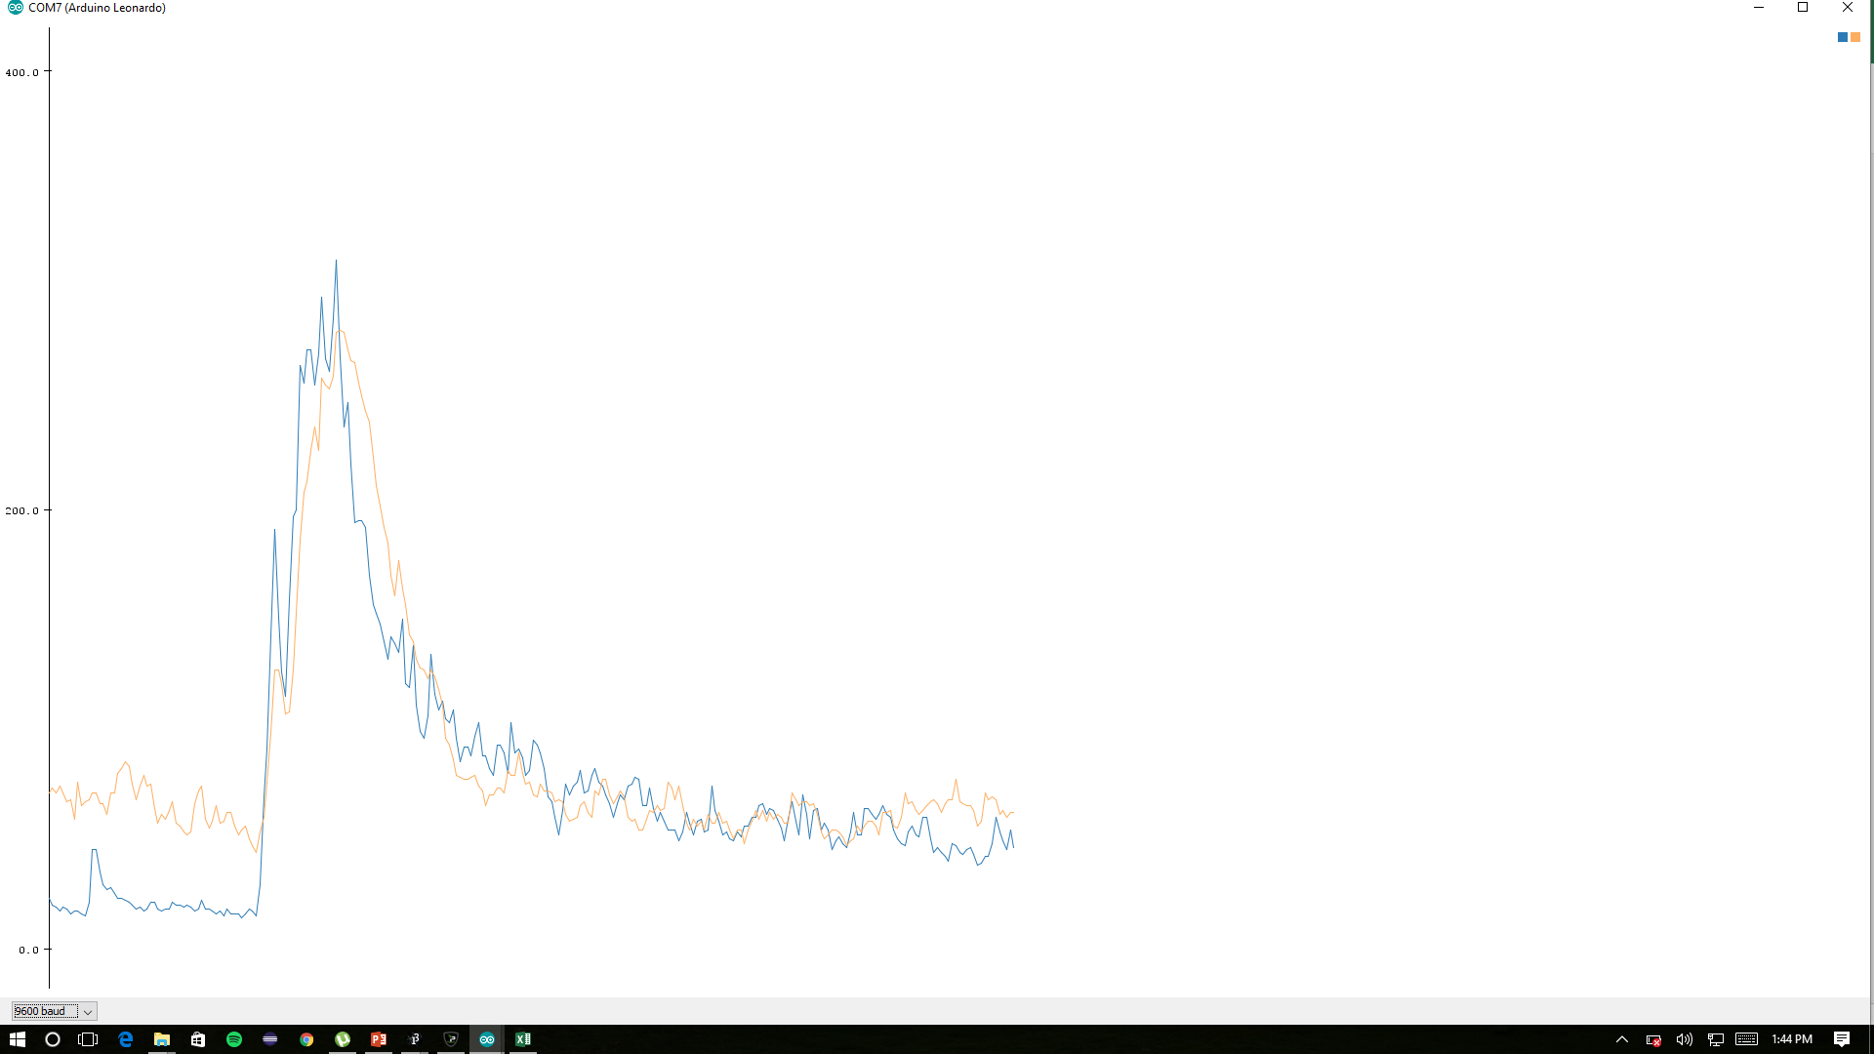
23,36
23,35
,47
13,36
12,39
12,39
12,35
12,32
12,29
12,31
12,40
11,38
11,33
11,29
11,31
11,32
10,31
10,36
10,43
10,44
10,39
10,37
10,38
10,42
10,43
10,38
9,35
9,37
9,39
9,32
10,32
11,32
11,33
12,35
12,44
11,42
12,38
12,37
14,38
13,37
12,43
11,51
13,57
12,54
13,55
23,116
70,181
85,198
78,159
71,125
61,114
52,108
46,99
40,86
35,75
30,69
29,65
25,60
22,58
19,64
16,60
17,57
17,59
20,52
17,52
15,68
14,68
14,58
15,59
15,53
15,46
15,54
15,49
15,46
16,56
16,53
20,45
19,56
18,56
17,54
17,52
17,52
16,49
15,53
14,46
14,46
13,50
13,48
14,51
15,56
16,51
16,47
16,44
16,39
16,40
15,36
15,40
16,41
15,45
15,50
14,50
14,51
136,96
391,150
399,190
479,199
455,204
374,216
338,189
290,188
254,196
253,190
233,209
205,213
202,242
186,248
173,261
159,259
154,259
145,260
125,261
106,255
108,237
87,231
85,225
92,214
76,198
69,189
71,182
64,175
70,159
70,155
68,145
70,132
75,127
81,121
88,112
92,105
85,107
84,101
76,88
80,90
80,82
74,81
73,87
69,82
65,76
66,83
68,90
75,80
74,80
78,83
97,83
91,83
83,81
74,80
73,74
73,78
73,78
69,84
72,80
76,83
75,82
83,79
96,87
107,77
127,78
113,87
99,79
91,82
103,80
88,94
104,103
94,92
84,86
85,79
94,73
97,76
91,74
110,76
97,72
112,73
107,75
91,65
97,70
90,73
85,68
87,80
79,76
74,74
90,77
88,77
86,87
76,79
80,73
78,77
78,79
72,80
88,81
80,71
84,66
79,71
74,67
83,66
73,70
78,65
77,63
83,59
89,57
74,56
74,64
71,62
73,76
92,80
90,82
83,78
70,83
69,77
75,80
70,76
63,69
64,66
61,65
63,74
61,71
57,64
55,57
58,62
51,60
54,62
52,58
52,55
50,64
49,65
45,61
47,55
55,60
50,60
50,60
47,56
51,50
62,60
59,58
53,65
55,67
58,63
53,63
57,67
60,61
55,56
59,57
66,61
58,56
57,53
61,48
55,57
48,62
55,60
56,58
66,62
59,64
57,63
53,76
70,71
73,66
68,68
79,77
71,80
64,71
60,62
63,65
53,60
49,59
49,54
46,63
41,74
38,67
43,67
42,64
48,65
48,64
42,60
52,70
50,67
49,70

Drag
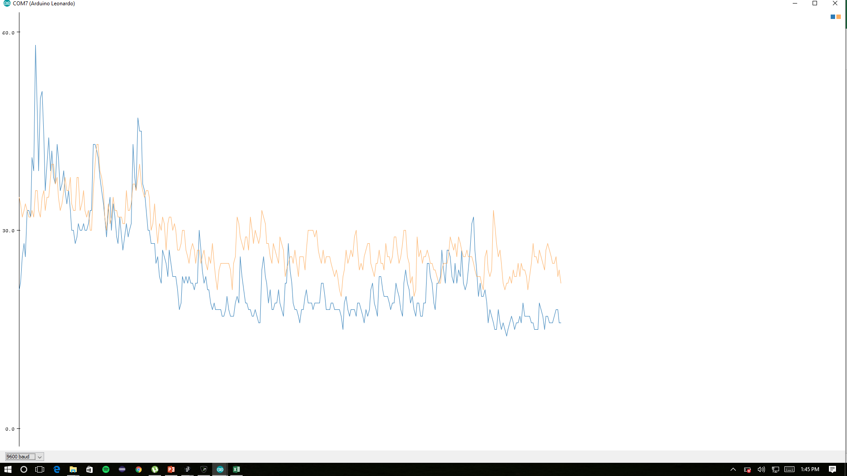
39,44
47,52
84
59,40
56,38
59,44
57,41
56,37
61,36
63,34
70,43
68,47
65,41
69,46
79,43
77,43
74,50
65,53
61,49
51,49
73,48
74,47
63,44
53,45
51,45
51,44
53,43
51,57
51,54
54,56
51,51
54,53
56,48
54,45
58,41
59,38
58,42
59,40
57,38
60,43
62,46
61,44
55,42
48,43
49,42
74,48
63,47
59,42
62,44
63,44
60,46
66,47
61,47
66,44
77,52
68,48
63,43
55,44
58,44
53,41
52,39
50,41
51,40
58,43
48,40
46,42
44,40
44,36
48,38
51,37
53,38
48,44
58,46
56,43
53,40
52,43
58,42
54,42
52,40
70,42
67,44
65,49
70,52
72,57
64,48
53,43
54,49
61,53
66,56
61,54
57,58
50,51
47,46
47,40
45,39
42,36
39,32
50,39
48,41
45,40
41,39
40,36
44,39
41,34
35,32
45,33
43,34
40,30
33,27
33,30
36,33
43,39
42,33
37,32
36,36
42,39
38,34
39,35
37,34
39,34
40,36
42,40
39,41
40,40
37,39
36,37
38,35
44,36
40,40
34,34
31,32
31,32
30,32
37,33
46,35
40,32
35,38
48,40
47,38
41,40
36,37
36,44
38,43
35,49
37,44
32,37
30,43
30,40
35,39
33,39
39,38
37,35
35,36
37,37
37,37
33,32
42,31
40,32
35,34
41,44
41,41
34,35
35,32
35,32
39,31
35,32
31,33
36,31
42,32
37,29
35,31
40,32
37,34
39,38
35,35
31,33
42,32
44,34
42,35
36,32
49,30
41,30
35,31
45,37
47,36
46,35
48,33

Drop
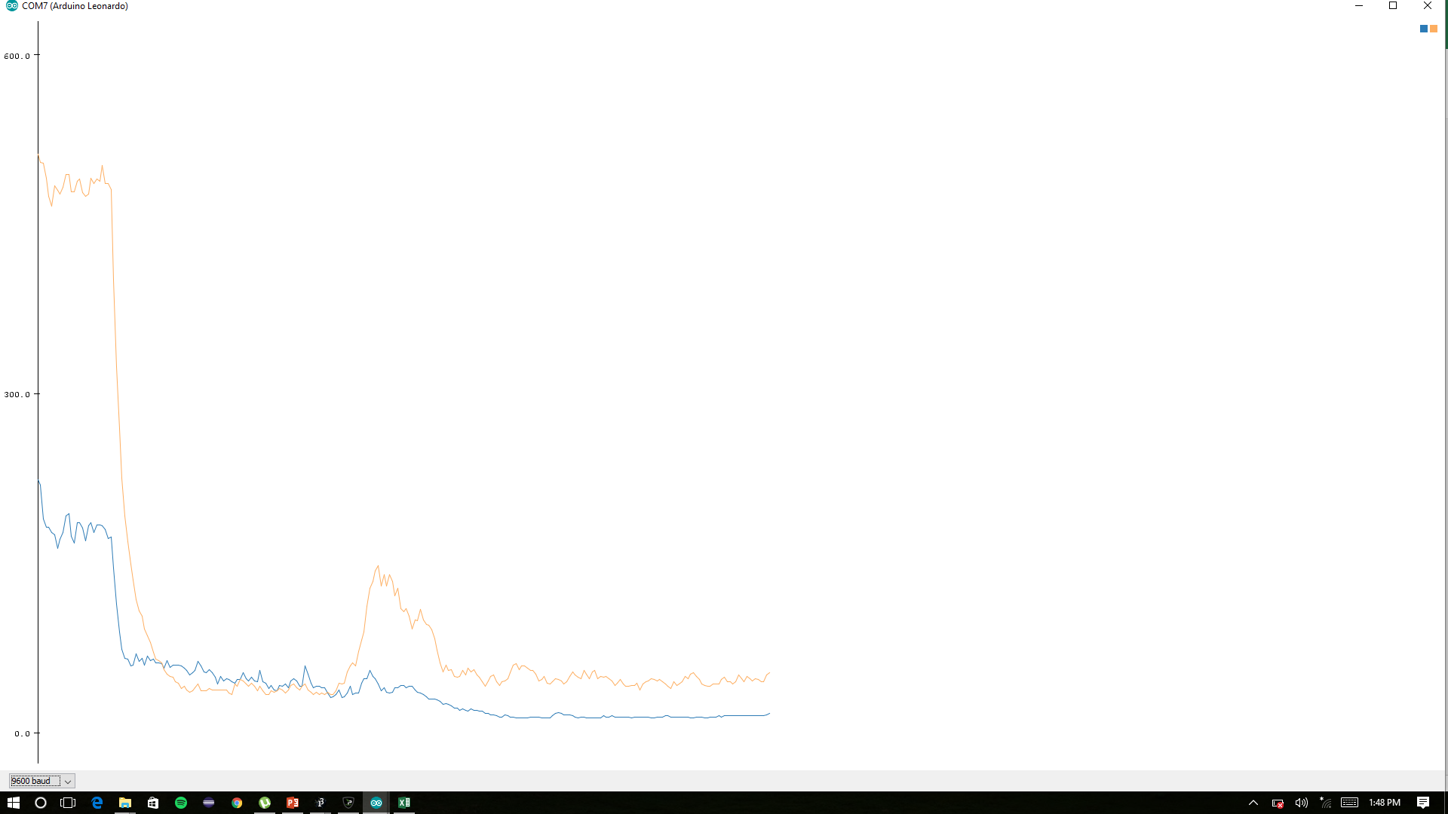
19,24
17,21
17,21
17,22
16,21
19,20
17,21
16,21
16,22
16,25
17,27
18,27
17,24
18,23
19,24
19,23
18,21
16,19
16,22
16,22
15,20
16,19
17,22
17,24
16,25
16,23
16,22
15,24
17,22
16,22
18,22
17,22
17,20
19,21
20,22
20,24
18,23
17,22
19,21
19,21
18,21
17,21
20,20
19,20
17,21
20,22
21,23
20,23
18,22
16,21
16,24
18,28
18,27
17,24
16,21
16,21
16,29
15,27
15,24
14,20
14,18
13,17
14,17
13,18
13,29
13,44
19,77
28,94
36,103
40,91
48,114
65,131
57,125
54,131
54,130
57,138
54,126
48,122
44,122
42,131
38,124
50,129
46,140
39,121
34,108
32,112
29,111
26,119
26,99
27,98
27,82
23,77
21,72
20,70
25,77
24,68
27,64
24,64
27,63
26,67
24,67
21,74
20,72
18,65
17,58
17,54
18,73
19,65
19,60
17,56
17,61
18,73
19,75
17,73
15,63
16,66
17,63
15,55
15,54
14,54
13,51
14,48
15,45
14,43
14,48
16,50
15,43
13,48
13,52
12,45
14,41
15,45
16,48
14,43
14,43
13,47
11,44
11,41
10,42
10,39
11,41
11,45
10,45
11,44
11,55
11,48
10,51
11,49
10,56
10,50
10,55
10,57
10,53
10,46
10,51
10,53
10,55
10,48
11,54
10,47
10,43
10,50
10,59
11,53
11,50
10,50
10,48
10,51
10,48
10,45
10,43
11,38
11,45
11,45
10,49
10,44
11,48
10,41
10,45
10,44
10,38
10,37
10,36
10,34
10,32
10,33
10,31
10,30
10,37
10,35
10,32
10,36
10,40
10,45
10,42
10,39
10,48
10,42
10,41
10,50
10,43
10,36
10,37
11,40
10,35
10,34
10,31
10,31
10,32
11,30
11,32
11,33
11,31
11,40
10,41

Snap
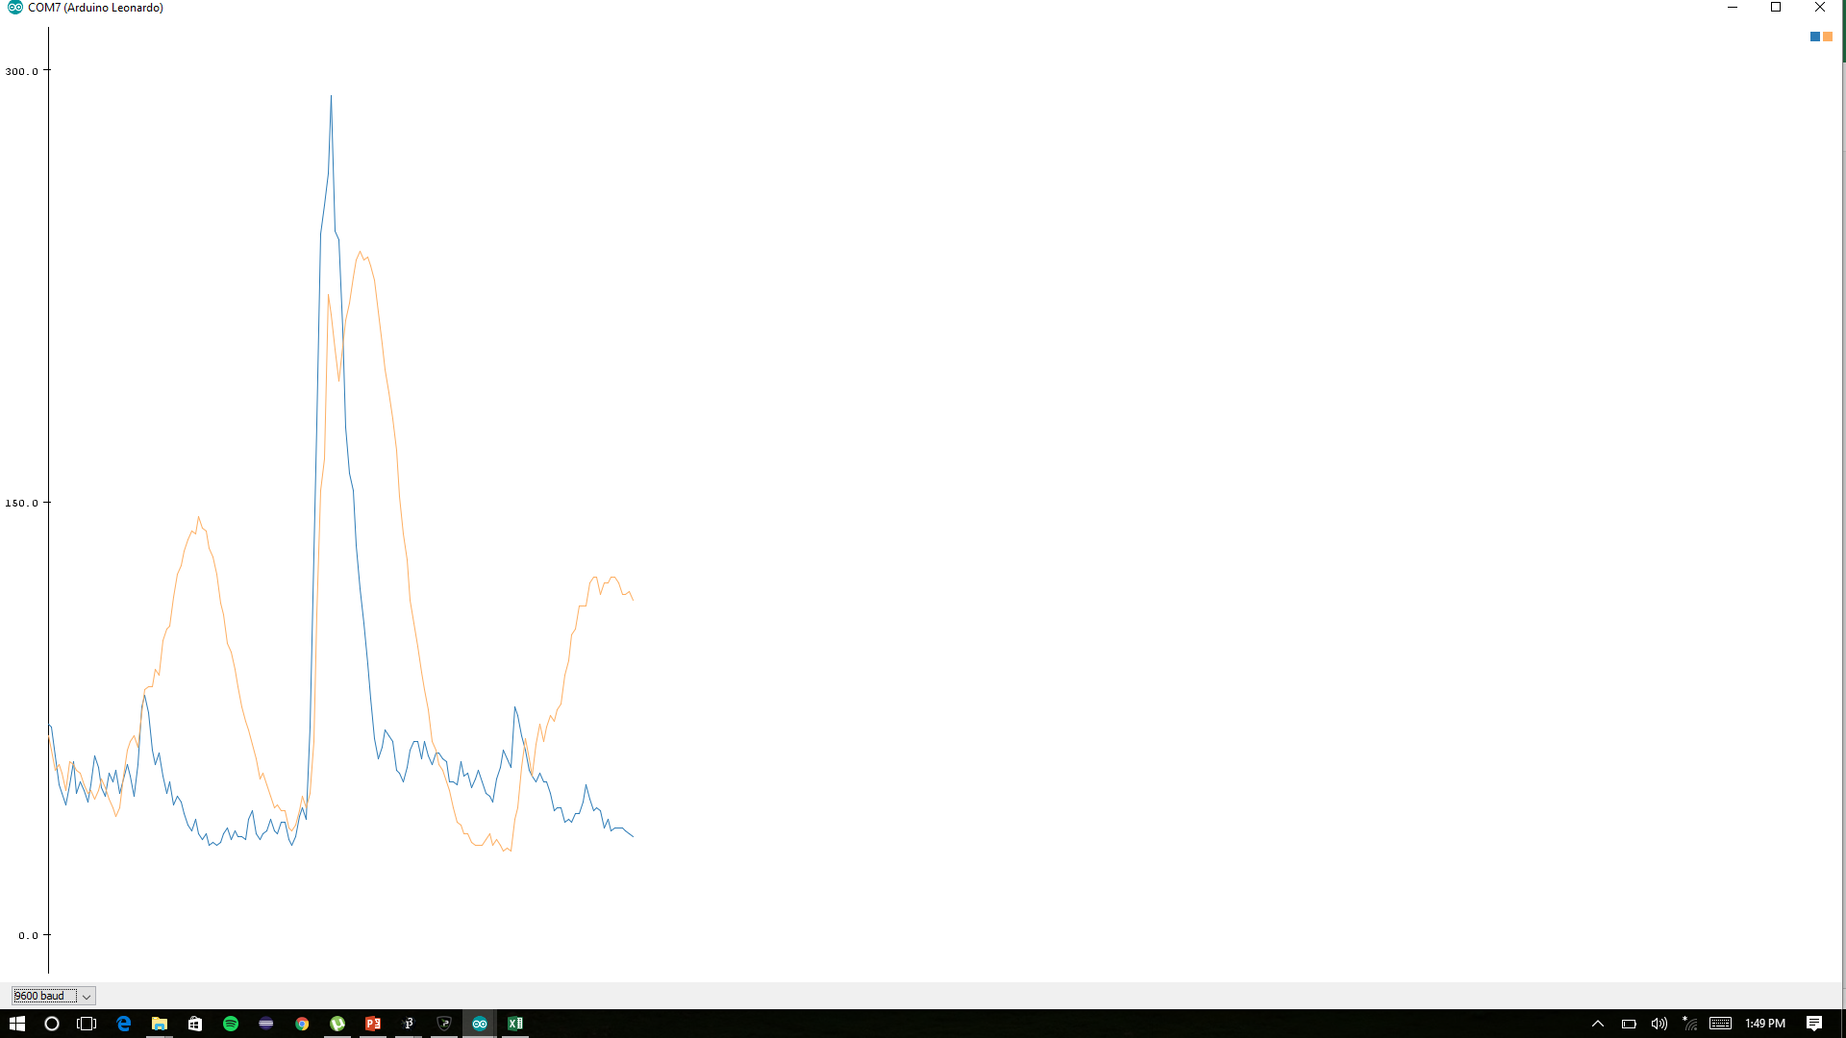
175,489
173,476
41
15,49
17,51
23,53
25,59
26,54
23,60
29,59
26,56
24,63
22,56
24,51
21,44
18,41
17,40
18,47
18,45
18,48
18,47
17,46
16,47
15,45
15,49
17,56
17,59
15,54
19,57
25,60
29,58
28,61
36,58
45,62
62,75
114,78
99,69
83,63
74,75
81,70
76,67
63,61
56,62
56,58
50,65
46,60
40,56
40,56
53,55
45,49
42,49
47,49
66,46
64,56
53,50
49,57
66,69
69,66
62,63
72,68
89,82
114,93
253,124
332,156
341,154
319,172
363,174
332,181
332,185
301,184
268,198
233,211
207,222
183,237
158,240
140,255
131,250
133,246
110,249
92,245
107,234
86,225
79,218
76,208
65,194
60,179
64,173
61,159
65,149
69,142
69,130
71,122
71,113
68,107
71,97
67,86
64,81
65,72
66,70
68,64
66,57
67,50
66,46
65,41
67,43
68,45
64,44
62,40
65,42
63,38
62,38
61,40
59,36
58,34
56,34
63,32
58,31
56,29
57,30
54,29
51,33
52,28
49,26
46,25
49,23
66,25
67,37
82,46
68,55
64,67
70,63
78,84
79,84
89,80
89,82
101,90
108,86
102,84
93,98
88,91
102,101
107,98
111,110
98,102
143,96
141,105
150,101
157,142
187,123

